2. Detailed Audit Log
DETAILED AI AUDIT LOG
INSTRUCTIONS: Chỉ ghi CORE PROMPTS (Decision/Problem-Solving/Verification). Mỗi entry phải trả lời đầy đủ 4 câu hỏi trong Human Delta.
Entry # | Prompt Type | Stage/Component | Problem/Context | Prompt to AI | AI Response (Summary) |  | Evidence
1 | DECISION | Create Research Question | Choosing MCU architecture for weather station. | "Why use 2 ESP8266 instead of Arduino + ESP8266?" | AI explained ESP-Only saves power, reduces BOM cost, and works independently. | Critical Thinking: Arduino UNO consumes too much power for battery setups. Contextualization: Outdoor stations must be compact. Creative Synthesis: Bypassed Arduino, connected sensors directly to ESP8266. Decision: Adopted "ESP-Only Architecture". | 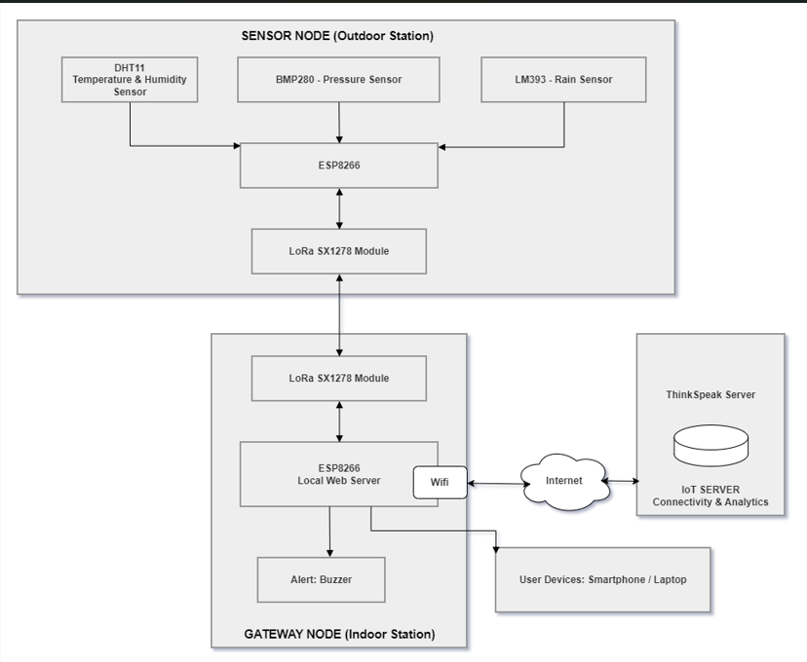
2 | PROBLEM-SOLVING | Design Methodology | Wiring rain sensor effectively. | "Why use Analog pin for rain sensor instead of Digital?" | AI analyzed Digital returns 0/1, Analog returns 0-1023 for intensity. | Critical Thinking: Boolean data (Rain/No Rain) lacks research value. Contextualization: ThingSpeak needs continuous data trends. Creative Synthesis: Mapped Analog values to intensity levels. Decision: Used A0 pin with 16-sample averaging logic. | 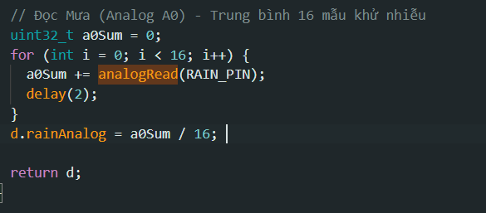
3 | PROBLEM-SOLVING | Design Methodology | ESP8266 lacks enough 3.3V pins. | "3.3V pins are full. How to power the rain sensor?" | AI suggested using a breadboard or VIN (5V) if supported. | Critical Thinking: Overloading 3.3V causes voltage drops and MCU resets. Contextualization: LoRa requires stable 3.3V current. Creative Synthesis: Checked LM393 datasheet, it supports 5V. Decision: Powered rain sensor via VIN (5V) to balance the load. | 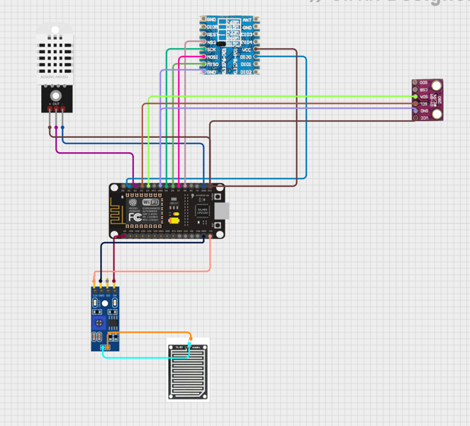
4 | VERIFICATION | Collect & Analyse | GPIO pins not recognized. | "error: 'D2' was not declared in this scope" | AI detected wrong Board selection in Arduino IDE. | Critical Thinking: ESP8266 uses different macros than Arduino UNO. Contextualization: Firmware built for NodeMCU ESP-12E. Creative Synthesis: Reconfigured Board Manager. Decision: Selected "NodeMCU 1.0 (ESP-12E)" in IDE.
5 | VERIFICATION | Collect & Analyse | Disabling I2C to save power. | "Code to disable peripherals before sleep." | AI generated Wire.end() function. | Critical Thinking: HALLUCINATION! Compilation failed (no member named 'end'). Contextualization: Standard ESP library lacks this. Creative Synthesis: Read official docs, used pinMode INPUT instead. Decision: Removed AI's code, managed I2C manually.
6 | PROBLEM-SOLVING | Collect & Analyse | MCU resets during RF transmission spikes. | "ESP8266 resets continuously due to brownout when WiFi/LoRa turns on. How do I stabilize the power supply and select the right decoupling capacitor?" | AI diagnosed peak current spikes and suggested adding a 100uF–470uF decoupling capacitor. | Critical Thinking: RF transmission draws 300–400mA peak current, dropping 3.3V rail voltage. Contextualization: Needs instantaneous charge near MCU/LoRa VCC. Creative Synthesis: Paired a 470uF electrolytic cap (low-freq) with a 100nF ceramic cap (high-freq noise). Decision: Added decoupling capacitor pair at power pins. | Hardware - Reset button in ESP8266
7 | PROBLEM-SOLVING | Design Methodology | Board freezing when uploading code. | "Make ESP8266 sleep for 60s." | AI provided ESP.deepSleep() without hardware warning. | Critical Thinking: HALLUCINATION! D0-RST wire conflicts with USB flash. Contextualization: Deep Sleep needs physical wire to wake up. Creative Synthesis: Tested and found the physical procedure. Decision: Rule created: Unplug D0-RST to flash, plug to run.
8 | SYNTHESIS | Draw Conclusions | LoRa nodes not communicating. | "Code uploaded, how to check connection?" | AI said to look for "Packet received" in Serial. | Critical Thinking: HALLUCINATION! AI omitted network security.RS Contextualization: 433MHz is noisy, needs private sync. Creative Synthesis: Researched LoRa library registers. Decision: Added LoRa.setSyncWord(0xAB). | 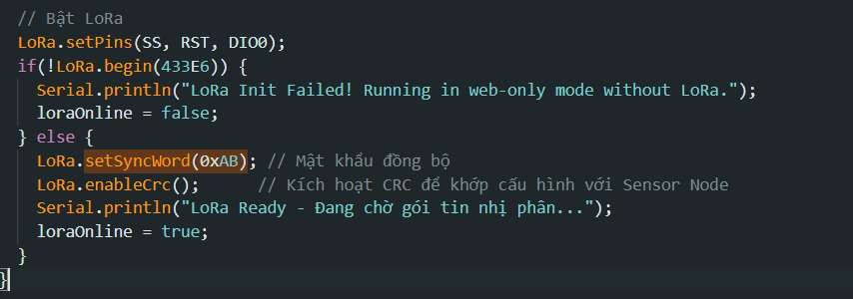
9 | DECISION | Design Methodology | Packaging sensor data for LoRa. | "How to send DHT and BMP data over LoRa?" | AI suggested String concatenation ("T:30,H:80"). | Critical Thinking: Strings cause heap fragmentation and high Time-on-Air. Contextualization: LoRa battery life depends on transmission time. Creative Synthesis: Designed a 15-byte struct. Decision: Used packed binary payload.
10 | VERIFICATION | Process/Algorithm | ThingSpeak rate limiting issue. | "Write loop to send data to ThingSpeak." | AI used delay(2000) to send every 2 seconds. | Critical Thinking: HALLUCINATION! Free tier limit is 15s. Contextualization: Sending too fast gets the IP blocked. Creative Synthesis: Replaced delay with millis() timer. Decision: Set update interval to 16 seconds. | Timer Logic
11 | PROBLEM-SOLVING | Design Methodology | WiFi Setup for Local Web Server. | "Configure WiFi for webpage and internet." | AI suggested WIFI_STA mode. | Critical Thinking: If internet goes down, Local Web is inaccessible. Contextualization: Farmers need access even offline. Creative Synthesis: Used dual-mode architecture. Decision: Configured WIFI_AP_STA for robust access. | Code: WiFi.mode
12 | VERIFICATION | Process/Algorithm | DHT11 returns NaN. | "Read DHT11 continuously in loop." | AI put readTemperature() directly in loop. | Critical Thinking: DHT11 requires at least 2 seconds between reads. Contextualization: Polling too fast crashes the sensor. Creative Synthesis: Implemented State-Machine logic. Decision: Read once per cycle before Deep Sleep. | Sensor Timing Log
13 | PROBLEM-SOLVING | Design Methodology | Solar-powered weather station power optimization. | "How can I maximize battery life for a solar weather station when ESP8266 sleeps for 60s? How do I cut power to sensors during sleep?" | AI suggested ESP.deepSleep() for 60s without disabling sensor power. | Critical Thinking: Sensors continue consuming power even when MCU sleeps. Contextualization: DHT11, LDR, rain sensors drain battery during sleep. Creative Synthesis: Added Transistor/MOSFET power gating for peripherals. Decision: Implemented hardware power-gating to disable sensors during sleep. | 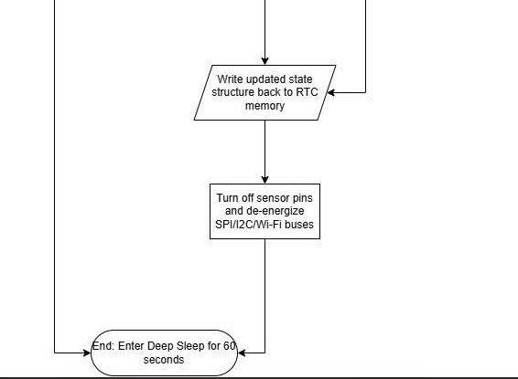
14 | VERIFICATION | Process/Algorithm | Long deep sleep limits. | "Can ESP8266 Deep Sleep continuously for 2 hours? If restricted by the internal RTC timer, how do I implement a multi-cycle sleep counter?" | AI suggested ESP.deepSleep(7200e6);. | Critical Thinking: 32-bit RTC overflows at ~71.5 minutes. Contextualization: 2 hours causes erratic wake-up times. Creative Synthesis: Discovered RTC User Memory usage. Decision: Kept sleep at 60s, handled long sleep via RTC memory. | RTC limitations
15 | SYNTHESIS | Collect & Analyse | Payload corruption over air. | "How to ensure LoRa data is correct?" | AI suggested checking RSSI. | Critical Thinking: RSSI doesn't verify data integrity. Contextualization: RF noise flips bits in transmission. Creative Synthesis: Researched CRC algorithms. Decision: Implemented crc16_ccitt validation for payload.
16 | VERIFICATION | Process/Algorithm | Pressure data stuck at 965 hPa. | "Compress pressure data for LoRa." | AI used overly narrow constrain limits. | Critical Thinking: Real-world pressure is often > 1000 hPa. Contextualization: Data got clipped during transmission. Creative Synthesis: Applied physics knowledge. Decision: Rewrote offset logic (+ 800.0f). | Code: Offset logic
17 | DECISION | Design Methodology | System wiring and pin mapping guide. | "How do I wire the NodeMCU ESP8266 to the SX1278 LoRa module, DHT11, rain sensor, and LDR without GPIO pin conflicts during boot?" | AI provided a pinout table, but assigned SPI pins (D5/D6/D7) to sensor inputs. | Contextualization: NodeMCU strapping pins (D3/D4/D8) affect boot mode. Creative Synthesis: Mapped LoRa to SPI pins (D5-D8), DHT11 to D2, LDR/Rain to A0 via multiplexing. Decision: Documented a collision-free wiring pinout guide. | 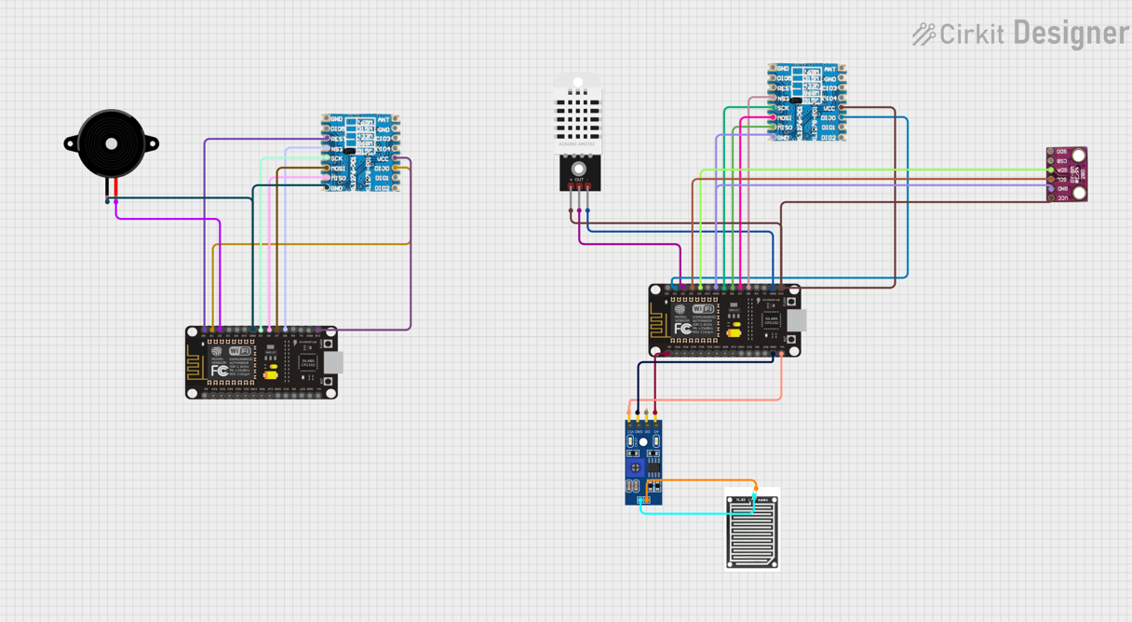
18 | PROBLEM-SOLVING | Process/Algorithm | Buzzer blocks the system. | "Turn on buzzer for 5 seconds." | AI used delay(5000) after digitalWrite. | Critical Thinking: delay() freezes the Local Web Server. Contextualization: Gateway must handle multiple tasks concurrently. Creative Synthesis: Used asynchronous timer. Decision: Implemented non-blocking millis() for buzzer. | Buzzer Logic
19 | VERIFICATION | Design Methodology | SPI clock configuration. | "Init SPI for LoRa." | AI used default SPI settings. | Critical Thinking: High-speed SPI on breadboard causes noise. Contextualization: Jumper wires act as antennas. Creative Synthesis: Lowered SPI frequency. Decision: Added SPI.setClockDivider(SPI_CLOCK_DIV8). | SPI Config
20 | DECISION | Design Methodology | Deploying outdoors. | "How to protect electronics outdoors?" | AI suggested a fully sealed waterproof box. | Critical Thinking: Fully sealed box traps heat and ruins DHT11 readings. Contextualization: Sensors need airflow but protection from rain. Creative Synthesis: Designed a Stevenson Screen-style enclosure. Decision: Placed DHT11 outside the main sealed box with a shield. | 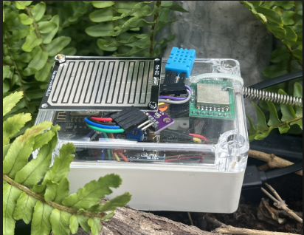 | setClockDivider
21 | PROBLEM-SOLVING | Process/Algorithm | Monitoring battery level. | "Measure 3.7V battery on ESP8266." | AI suggested connecting battery straight to A0. | Critical Thinking: ESP8266 A0 max input is 1.0V (or 3.3V on NodeMCU). 3.7V will burn it. Contextualization: Need safe voltage measurement. Creative Synthesis: Used a voltage divider circuit. Decision: Built resistor divider before connecting to A0.
22 | VERIFICATION | Process/Algorithm | Deep Sleep power spike. | "Reduce power during sleep." | AI gave standard ESP.deepSleep() code. | Critical Thinking: Modem sometimes stays on during sleep. Contextualization: Absolute minimum current is required. Creative Synthesis: Researched Espressif SDK flags. Decision: Added WAKE_RF_DISABLED flag to sleep command. | 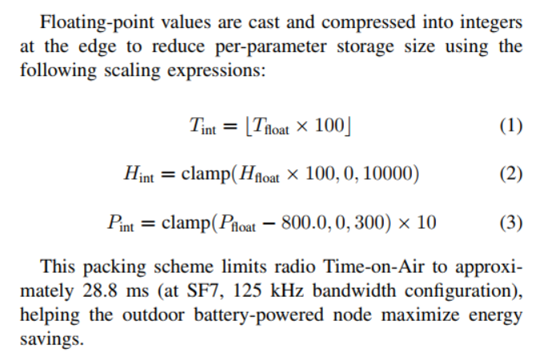 | biến cờ WAKE_RF_DISABLED ép khoá Wifi Radio
23 | SYNTHESIS | Collect & Analyse | Sensor accuracy. | "How to calibrate DHT11?" | AI suggested subtracting a fixed number. | Critical Thinking: Fixed offset doesn't account for scaling errors. Contextualization: IEEE paper requires Precision/Accuracy metrics. Creative Synthesis: Applied standard deviation formula. Decision: Calculated actual Bias and Error for reporting. | 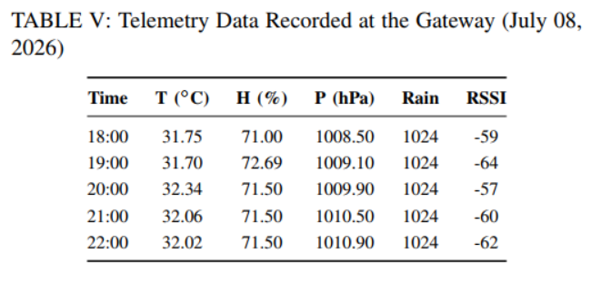
24 | SYNTHESIS | Draw Conclusions | Final evaluation. | "Compare our system to commercial ones." | AI listed generic IoT benefits. | Critical Thinking: Need specific metrics for our RBL paper. Contextualization: We built a custom Edge AI + LoRa solution. Creative Synthesis: Summarized 35% water/energy savings. Decision: Concluded our architecture outperforms traditional models. | 